Sheet1
퍼스널 컬러 | 성별 | 메이크업 | 샘플
봄 웜 | 여 | 코랄 메이크업 | 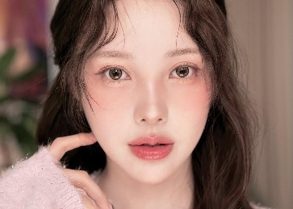
봄 웜 | 여 | 피치 메이크업 | 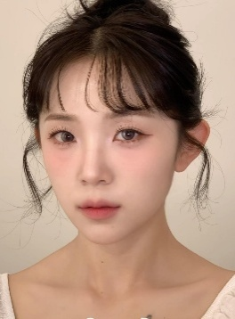
봄 웜 | 여 | 주시 메이크업 | 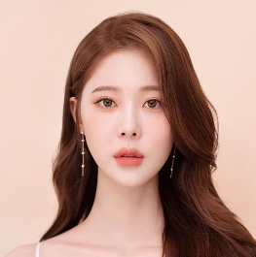
여름 쿨 | 여 | 로즈 메이크업 | 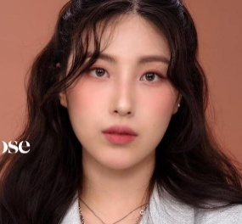
여름 쿨 | 여 | 듀이 메이크업 | 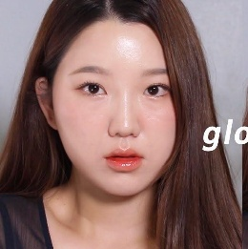
여름 쿨 | 여 | 내추럴 메이크업 | 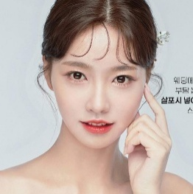
가을 웜 | 여 | 브라운 메이크업 | 
가을 웜 | 여 | 오피스 메이크업 | 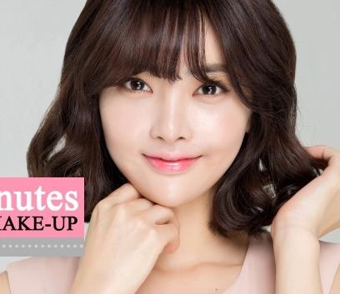
가을 웜 | 여 | 시크 메이크업 | 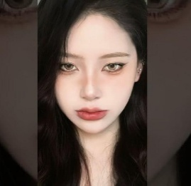
겨울 쿨 | 여 | 버건디 메이크업 | 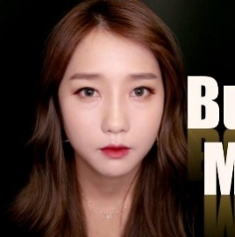
겨울 쿨 | 여 | 글램 메이크업 | 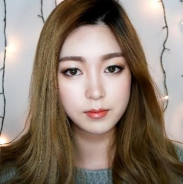
겨울 쿨 | 여 | 레드 메이크업 | 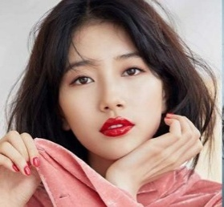
봄 웜 | 남 | 봄웜 내추럴 메이크업 | 
여름 쿨 | 남 | 여름쿨 클린 메이크업 | 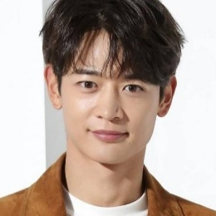
가을 웜 | 남 | 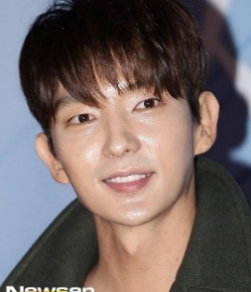 가을웜 소프트 메이크업
겨울 쿨 | 남 | 겨울쿨 샤프 메이크업 | 